关系图
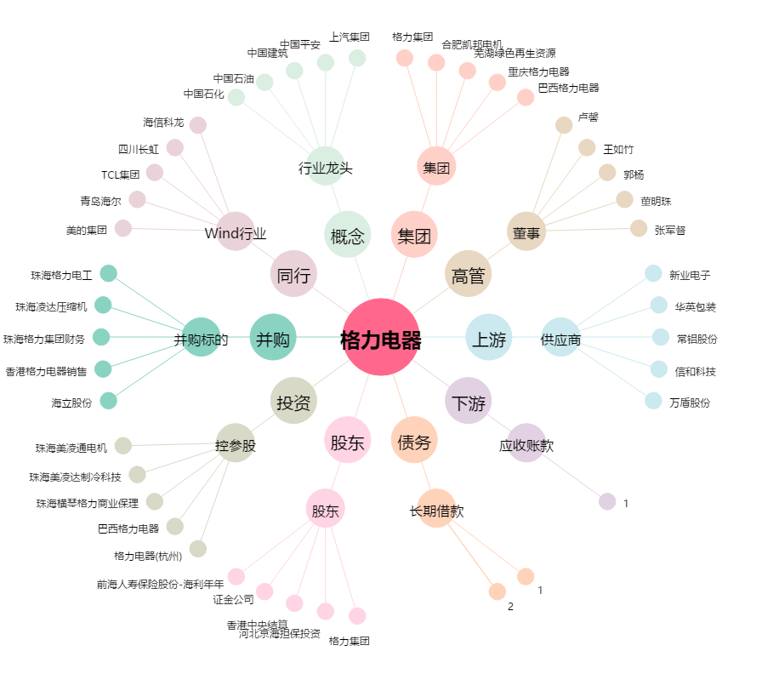
格力电器[000651.SZ] - 关系概览图

